Лист1
Артикул | Характеристика | Цвет (по-русски) | Фото | Цвет поставщика | Размер поставщика | Артикул | Пол | Номенклатура | Состав | Марка-бренд | Цена РРЦ, руб. | Итого | Наше предложение | Заказ единиц | Сумма руб | 0 ₽
AW23-KPM308 | 55X-S | синий | 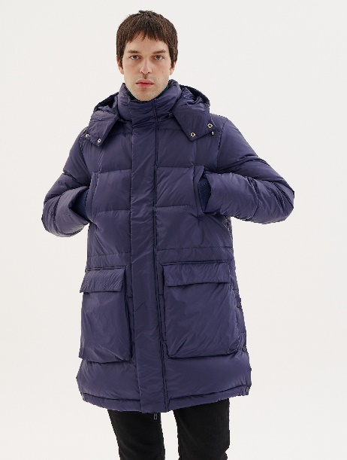 | 55X | S | AW23-KPM308-55X-S | мужской | пальто-пуховик | Состав: 100% нейлон Материал подкладки: 100% полиэстер Утеплитель: 90% утиный пух 10% перо | VOSQ | 29,999 | 10 | 4,000.00 ₽ |  | 0 ₽
AW23-KPM308 | 55X-M | синий |  | 55X | M | AW23-KPM308-55X-M | мужской | пальто-пуховик | Состав: 100% нейлон Материал подкладки: 100% полиэстер Утеплитель: 90% утиный пух 10% перо | VOSQ | 29,999 | 31 | 4,000.00 ₽ |  | 0 ₽
AW23-KPM308 | 55X-L | синий |  | 55X | L | AW23-KPM308-55X-L | мужской | пальто-пуховик | Состав: 100% нейлон Материал подкладки: 100% полиэстер Утеплитель: 90% утиный пух 10% перо | VOSQ | 29,999 | 33 | 4,000.00 ₽ |  | 0 ₽
AW23-KPM308 | 55X-XL | синий |  | 55X | XL | AW23-KPM308-55X-XL | мужской | пальто-пуховик | Состав: 100% нейлон Материал подкладки: 100% полиэстер Утеплитель: 90% утиный пух 10% перо | VOSQ | 29,999 | 38 | 4,000.00 ₽ |  | 0 ₽
AW23-KPM308 | 55X-XXL | синий |  | 55X | XXL | AW23-KPM308-55X-XXL | мужской | пальто-пуховик | Состав: 100% нейлон Материал подкладки: 100% полиэстер Утеплитель: 90% утиный пух 10% перо | VOSQ | 29,999 | 19 | 4,000.00 ₽ |  | 0 ₽
AW23-KPM308 | 88X-M | коричневый | 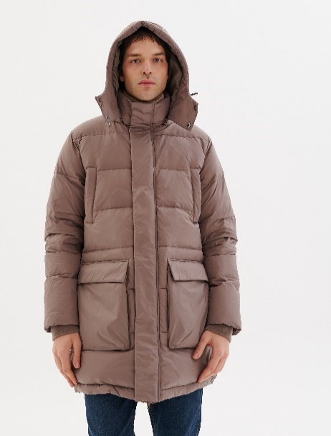 | 88X | M | AW23-KPM308-88X-M | мужской | пальто-пуховик | Состав: 100% нейлон Материал подкладки: 100% полиэстер Утеплитель: 90% утиный пух 10% перо | VOSQ | 29,999 | 28 | 4,000.00 ₽ |  | 0 ₽
AW23-KPM308 | 88X-L | коричневый |  | 88X | L | AW23-KPM308-88X-L | мужской | пальто-пуховик | Состав: 100% нейлон Материал подкладки: 100% полиэстер Утеплитель: 90% утиный пух 10% перо | VOSQ | 29,999 | 36 | 4,000.00 ₽ |  | 0 ₽
AW23-KPM308 | 88X-XL | коричневый |  | 88X | XL | AW23-KPM308-88X-XL | мужской | пальто-пуховик | Состав: 100% нейлон Материал подкладки: 100% полиэстер Утеплитель: 90% утиный пух 10% перо | VOSQ | 29,999 | 35 | 4,000.00 ₽ |  | 0 ₽
AW23-KPM308 | 88X-XXL | коричневый |  | 88X | XXL | AW23-KPM308-88X-XXL | мужской | пальто-пуховик | Состав: 100% нейлон Материал подкладки: 100% полиэстер Утеплитель: 90% утиный пух 10% перо | VOSQ | 29,999 | 16 | 4,000.00 ₽ |  | 0 ₽
AW23-KPM309 | 66X-M | бирюзовый | 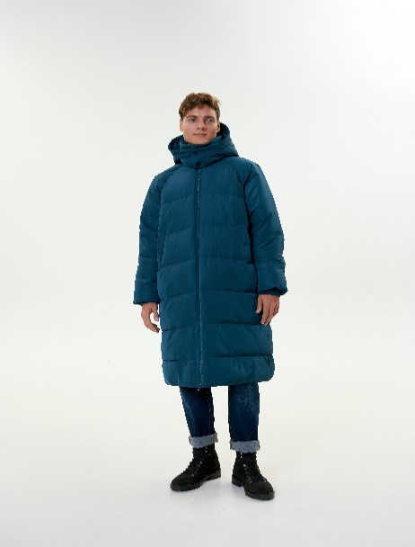 | 66X | M | AW23-KPM309-66X-M | мужской | пальто утепленное | Состав: 100% полиэстер Материал подкладки: 100% полиэстер Утеплитель: 100% био-пух | VOSQ | 17,999 | 26 | 4,000.00 ₽ |  | 0 ₽
AW23-KPM309 | 66X-L | бирюзовый |  | 66X | L | AW23-KPM309-66X-L | мужской | пальто утепленное | Состав: 100% полиэстер Материал подкладки: 100% полиэстер Утеплитель: 100% био-пух | VOSQ | 17,999 | 40 | 4,000.00 ₽ |  | 0 ₽
AW23-KPM309 | 66X-XL | бирюзовый |  | 66X | XL | AW23-KPM309-66X-XL | мужской | пальто утепленное | Состав: 100% полиэстер Материал подкладки: 100% полиэстер Утеплитель: 100% био-пух | VOSQ | 17,999 | 48 | 4,000.00 ₽ |  | 0 ₽
AW23-KPM309 | 66X-XXL | бирюзовый |  | 66X | XXL | AW23-KPM309-66X-XXL | мужской | пальто утепленное | Состав: 100% полиэстер Материал подкладки: 100% полиэстер Утеплитель: 100% био-пух | VOSQ | 17,999 | 18 | 4,000.00 ₽ |  | 0 ₽
AW23-KPM309 | 90X-M | серый | 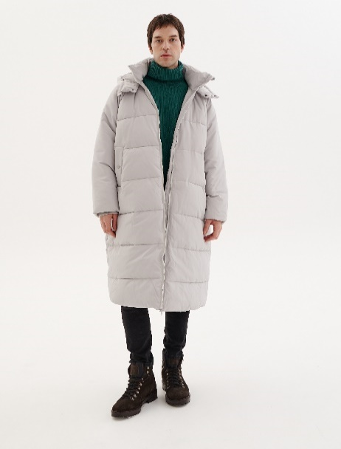 | 90X | M | AW23-KPM309-90X-M | мужской | пальто утепленное | Состав: 100% полиэстер Материал подкладки: 100% полиэстер Утеплитель: 100% био-пух | VOSQ | 17,999 | 29 | 4,000.00 ₽ |  | 0 ₽
AW23-KPM309 | 90X-L | серый |  | 90X | L | AW23-KPM309-90X-L | мужской | пальто утепленное | Состав: 100% полиэстер Материал подкладки: 100% полиэстер Утеплитель: 100% био-пух | VOSQ | 17,999 | 32 | 4,000.00 ₽ |  | 0 ₽
AW23-KPM309 | 90X-XL | серый |  | 90X | XL | AW23-KPM309-90X-XL | мужской | пальто утепленное | Состав: 100% полиэстер Материал подкладки: 100% полиэстер Утеплитель: 100% био-пух | VOSQ | 17,999 | 41 | 4,000.00 ₽ |  | 0 ₽
AW23-KPM309 | 90X-XXL | серый |  | 90X | XXL | AW23-KPM309-90X-XXL | мужской | пальто утепленное | Состав: 100% полиэстер Материал подкладки: 100% полиэстер Утеплитель: 100% био-пух | VOSQ | 17,999 | 17 | 4,000.00 ₽ |  | 0 ₽
AW23-KPZ204 | 40X-XS | сиреневый | 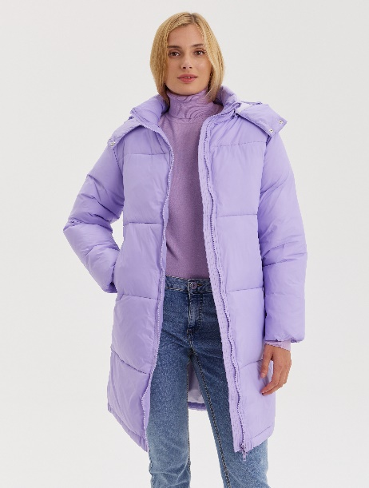 | 40X | XS | AW23-KPZ204-40X-XS | женский | куртка утепленная | Состав: 100% нейлон Материал подкладки: 100% полиэстер Утеплитель: 100% био-пух | VOSQ | 17,999 | 24 | 4,000.00 ₽ |  | 0 ₽
AW23-KPZ204 | 40X-S | сиреневый |  | 40X | S | AW23-KPZ204-40X-S | женский | куртка утепленная | Состав: 100% нейлон Материал подкладки: 100% полиэстер Утеплитель: 100% био-пух | VOSQ | 17,999 | 43 | 4,000.00 ₽ |  | 0 ₽
AW23-KPZ204 | 40X-M | сиреневый |  | 40X | M | AW23-KPZ204-40X-M | женский | куртка утепленная | Состав: 100% нейлон Материал подкладки: 100% полиэстер Утеплитель: 100% био-пух | VOSQ | 17,999 | 40 | 4,000.00 ₽ |  | 0 ₽
AW23-KPZ204 | 40X-L | сиреневый |  | 40X | L | AW23-KPZ204-40X-L | женский | куртка утепленная | Состав: 100% нейлон Материал подкладки: 100% полиэстер Утеплитель: 100% био-пух | VOSQ | 17,999 | 25 | 4,000.00 ₽ |  | 0 ₽
AW23-KPZ204 | 40X-XL | сиреневый |  | 40X | XL | AW23-KPZ204-40X-XL | женский | куртка утепленная | Состав: 100% нейлон Материал подкладки: 100% полиэстер Утеплитель: 100% био-пух | VOSQ | 17,999 | 26 | 4,000.00 ₽ |  | 0 ₽
AW23-KPZ204 | 90X-XS | серый | 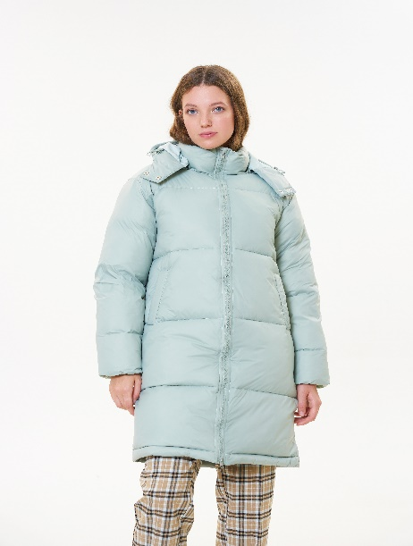 | 90X | XS | AW23-KPZ204-90X-XS | женский | куртка утепленная | Состав: 100% нейлон Материал подкладки: 100% полиэстер Утеплитель: 100% био-пух | VOSQ | 17,999 | 20 | 4,000.00 ₽ |  | 0 ₽
AW23-KPZ204 | 90X-S | серый |  | 90X | S | AW23-KPZ204-90X-S | женский | куртка утепленная | Состав: 100% нейлон Материал подкладки: 100% полиэстер Утеплитель: 100% био-пух | VOSQ | 17,999 | 34 | 4,000.00 ₽ |  | 0 ₽
AW23-KPZ204 | 90X-M | серый |  | 90X | M | AW23-KPZ204-90X-M | женский | куртка утепленная | Состав: 100% нейлон Материал подкладки: 100% полиэстер Утеплитель: 100% био-пух | VOSQ | 17,999 | 35 | 4,000.00 ₽ |  | 0 ₽
AW23-KPZ204 | 90X-L | серый |  | 90X | L | AW23-KPZ204-90X-L | женский | куртка утепленная | Состав: 100% нейлон Материал подкладки: 100% полиэстер Утеплитель: 100% био-пух | VOSQ | 17,999 | 18 | 4,000.00 ₽ |  | 0 ₽
AW23-KPZ204 | 90X-XL | серый |  | 90X | XL | AW23-KPZ204-90X-XL | женский | куртка утепленная | Состав: 100% нейлон Материал подкладки: 100% полиэстер Утеплитель: 100% био-пух | VOSQ | 17,999 | 22 | 4,000.00 ₽ |  | 0 ₽
AW23-KPZ407 | 41X-XS | сиреневый | 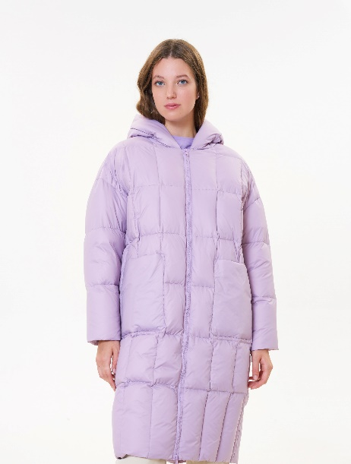 | 41X | XS | AW23-KPZ407-41X-XS | женский | пальто-пуховик | Состав: 100% нейлон Материал подкладки: 100% полиэстер Утеплитель: 90% утиный пух 10% перо | VOSQ | 24,999 | 26 | 4,000.00 ₽ |  | 0 ₽
AW23-KPZ407 | 41X-M | сиреневый |  | 41X | M | AW23-KPZ407-41X-M | женский | пальто-пуховик | Состав: 100% нейлон Материал подкладки: 100% полиэстер Утеплитель: 90% утиный пух 10% перо | VOSQ | 24,999 | 34 | 4,000.00 ₽ |  | 0 ₽
AW23-KPZ407 | 41X-L | сиреневый |  | 41X | L | AW23-KPZ407-41X-L | женский | пальто-пуховик | Состав: 100% нейлон Материал подкладки: 100% полиэстер Утеплитель: 90% утиный пух 10% перо | VOSQ | 24,999 | 18 | 4,000.00 ₽ |  | 0 ₽
AW23-KPZ407 | 41X-S | сиреневый |  | 41Х | S | AW23-KPZ407-41Х-S | женский | пальто-пуховик | Состав: 100% нейлон Материал подкладки: 100% полиэстер Утеплитель: 90% утиный пух 10% перо | VOSQ | 24,999 | 29 | 4,000.00 ₽ |  | 0 ₽
AW23-KPZ407 | 41X-XL | сиреневый |  | 41Х | XL | AW23-KPZ407-41Х-XL | женский | пальто-пуховик | Состав: 100% нейлон Материал подкладки: 100% полиэстер Утеплитель: 90% утиный пух 10% перо | VOSQ | 24,999 | 8 | 4,000.00 ₽ |  | 0 ₽
AW23-KUM101 | 17X-S | горчичный | 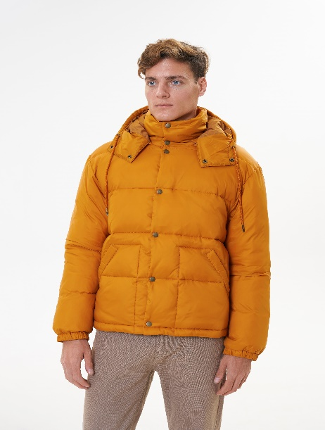 | 17X | S | AW23-KUM101-17X-S | мужской | куртка утепленная | Верх: 100% полиэстер Подкладка: 100% полиэстер Утеплитель: 100% био-пух | VOSQ | 14,999 | 11 | 4,000.00 ₽ |  | 0 ₽
AW23-KUM101 | 17X-M | горчичный |  | 17X | M | AW23-KUM101-17X-M | мужской | куртка утепленная | Верх: 100% полиэстер Подкладка: 100% полиэстер Утеплитель: 100% био-пух | VOSQ | 14,999 | 33 | 4,000.00 ₽ |  | 0 ₽
AW23-KUM101 | 17X-L | горчичный |  | 17X | L | AW23-KUM101-17X-L | мужской | куртка утепленная | Верх: 100% полиэстер Подкладка: 100% полиэстер Утеплитель: 100% био-пух | VOSQ | 14,999 | 25 | 4,000.00 ₽ |  | 0 ₽
AW23-KUM101 | 17X-XL | горчичный |  | 17X | XL | AW23-KUM101-17X-XL | мужской | куртка утепленная | Верх: 100% полиэстер Подкладка: 100% полиэстер Утеплитель: 100% био-пух | VOSQ | 14,999 | 23 | 4,000.00 ₽ |  | 0 ₽
AW23-KUM101 | 17X-XXL | горчичный |  | 17X | XXL | AW23-KUM101-17X-XXL | мужской | куртка утепленная | Верх: 100% полиэстер Подкладка: 100% полиэстер Утеплитель: 100% био-пух | VOSQ | 14,999 | 8 | 4,000.00 ₽ |  | 0 ₽
AW23-KUM101 | 99X-M | черный | 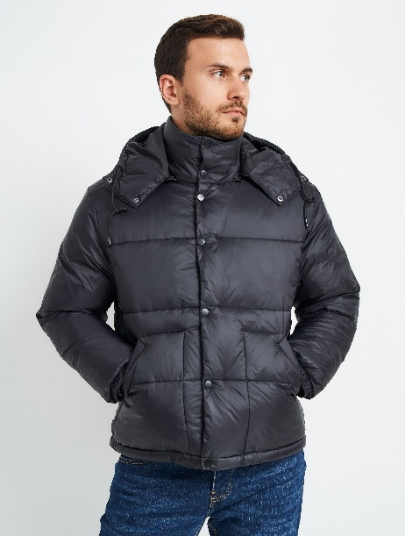 | 99X | M | AW23-KUM101-99X-M | мужской | куртка утепленная | Верх: 100% полиэстер Подкладка: 100% полиэстер Утеплитель: 100% био-пух | VOSQ | 14,999 | 10 | 4,000.00 ₽ |  | 0 ₽
AW23-KUM202 | 59X-S | синий | 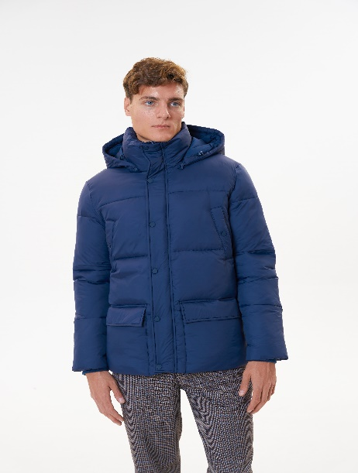 | 59X | S | AW23-KUM202-59X-S | мужской | куртка утепленная | Верх: 100% полиэстер Подкладка: 100% полиэстер Утеплитель: 100% био-пух | VOSQ | 17,999 | 7 | 4,000.00 ₽ |  | 0 ₽
AW23-KUM202 | 59X-M | синий |  | 59X | M | AW23-KUM202-59X-M | мужской | куртка утепленная | Верх: 100% полиэстер Подкладка: 100% полиэстер Утеплитель: 100% био-пух | VOSQ | 17,999 | 24 | 4,000.00 ₽ |  | 0 ₽
AW23-KUM202 | 59X-L | синий |  | 59X | L | AW23-KUM202-59X-L | мужской | куртка утепленная | Верх: 100% полиэстер Подкладка: 100% полиэстер Утеплитель: 100% био-пух | VOSQ | 17,999 | 32 | 4,000.00 ₽ |  | 0 ₽
AW23-KUM202 | 59X-XL | синий |  | 59X | XL | AW23-KUM202-59X-XL | мужской | куртка утепленная | Верх: 100% полиэстер Подкладка: 100% полиэстер Утеплитель: 100% био-пух | VOSQ | 17,999 | 25 | 4,000.00 ₽ |  | 0 ₽
AW23-KUM202 | 59X-XXL | синий |  | 59X | XXL | AW23-KUM202-59X-XXL | мужской | куртка утепленная | Верх: 100% полиэстер Подкладка: 100% полиэстер Утеплитель: 100% био-пух | VOSQ | 17,999 | 10 | 4,000.00 ₽ |  | 0 ₽
AW23-KUM202 | 77X-S | зеленый | 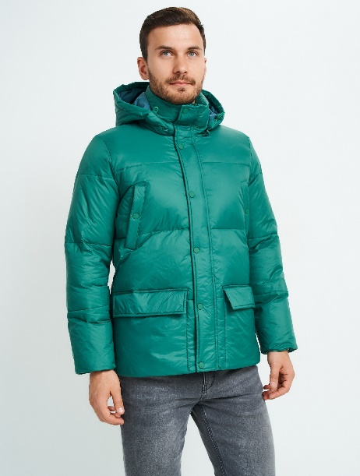 | 77X | S | AW23-KUM202-77X-S | мужской | куртка утепленная | Верх: 100% полиэстер Подкладка: 100% полиэстер Утеплитель: 100% био-пух | VOSQ | 17,999 | 10 | 4,000.00 ₽ |  | 0 ₽
AW23-KUM202 | 77X-M | зеленый |  | 77X | M | AW23-KUM202-77X-M | мужской | куртка утепленная | Верх: 100% полиэстер Подкладка: 100% полиэстер Утеплитель: 100% био-пух | VOSQ | 17,999 | 32 | 4,000.00 ₽ |  | 0 ₽
AW23-KUM202 | 77X-L | зеленый |  | 77X | L | AW23-KUM202-77X-L | мужской | куртка утепленная | Верх: 100% полиэстер Подкладка: 100% полиэстер Утеплитель: 100% био-пух | VOSQ | 17,999 | 33 | 4,000.00 ₽ |  | 0 ₽
AW23-KUM202 | 77X-XL | зеленый |  | 77X | XL | AW23-KUM202-77X-XL | мужской | куртка утепленная | Верх: 100% полиэстер Подкладка: 100% полиэстер Утеплитель: 100% био-пух | VOSQ | 17,999 | 32 | 4,000.00 ₽ |  | 0 ₽
AW23-KUM202 | 77X-XXL | зеленый |  | 77X | XXL | AW23-KUM202-77X-XXL | мужской | куртка утепленная | Верх: 100% полиэстер Подкладка: 100% полиэстер Утеплитель: 100% био-пух | VOSQ | 17,999 | 10 | 4,000.00 ₽ |  | 0 ₽
AW23-KUM204 | 76X-S | зеленый | 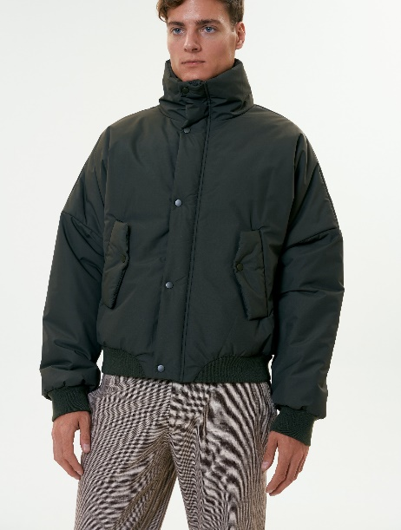 | 76X | S | AW23-KUM204-76X-S | мужской | куртка утепленная | Верх: 94% полиэстер 6% полиуретан Подкладка: 100% полиэстер Утеплитель: искусственный пух | VOSQ | 15,699 | 1 | 4,000.00 ₽ |  | 0 ₽
AW23-KUM204 | 76X-M | зеленый |  | 76X | M | AW23-KUM204-76X-M | мужской | куртка утепленная | Верх: 94% полиэстер 6% полиуретан Подкладка: 100% полиэстер Утеплитель: искусственный пух | VOSQ | 15,699 | 2 | 4,000.00 ₽ |  | 0 ₽
AW23-KUM204 | 76X-L | зеленый |  | 76X | L | AW23-KUM204-76X-L | мужской | куртка утепленная | Верх: 94% полиэстер 6% полиуретан Подкладка: 100% полиэстер Утеплитель: искусственный пух | VOSQ | 15,699 | 14 | 4,000.00 ₽ |  | 0 ₽
AW23-KUM204 | 76X-XL | зеленый |  | 76X | XL | AW23-KUM204-76X-XL | мужской | куртка утепленная | Верх: 94% полиэстер 6% полиуретан Подкладка: 100% полиэстер Утеплитель: искусственный пух | VOSQ | 15,699 | 25 | 4,000.00 ₽ |  | 0 ₽
AW23-KUM204 | 76X-XXL | зеленый |  | 76X | XXL | AW23-KUM204-76X-XXL | мужской | куртка утепленная | Верх: 94% полиэстер 6% полиуретан Подкладка: 100% полиэстер Утеплитель: искусственный пух | VOSQ | 15,699 | 17 | 4,000.00 ₽ |  | 0 ₽
AW23-KUM204 | 99X-XL | черный |  | 99X | XL | AW23-KUM204-99X-XL | мужской | куртка утепленная | Верх: 94% полиэстер 6% полиуретан Подкладка: 100% полиэстер Утеплитель: искусственный пух | VOSQ | 15,699 | 5 | 4,000.00 ₽ |  | 0 ₽
AW23-KUZ101 | 01X-XS/S | бежевый | 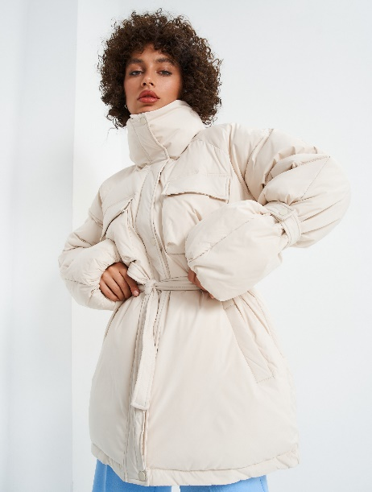 | 01X | XS/S | AW23-KUZ101-01X-XS/S | женский | куртка утепленная | Верх: 100% нейлон Подкладка: 100% полиэстер Утеплитель: 100% био-пух | VOSQ | 14,999 | 28 | 4,000.00 ₽ |  | 0 ₽
AW23-KUZ101 | 01X-M/L | бежевый |  | 01X | M/L | AW23-KUZ101-01X-M/L | женский | куртка утепленная | Верх: 100% нейлон Подкладка: 100% полиэстер Утеплитель: 100% био-пух | VOSQ | 14,999 | 46 | 4,000.00 ₽ |  | 0 ₽
AW23-KUZ101 | 55X-M/L | синий | 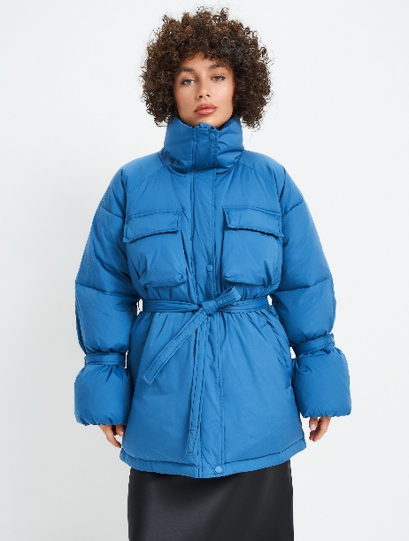 | 55X | M/L | AW23-KUZ101-55X-M/L | женский | куртка утепленная | Верх: 100% нейлон Подкладка: 100% полиэстер Утеплитель: 100% био-пух | VOSQ | 14,999 | 23 | 4,000.00 ₽ |  | 0 ₽
AW23-KUZ101 | 99X-XS/S | черный | 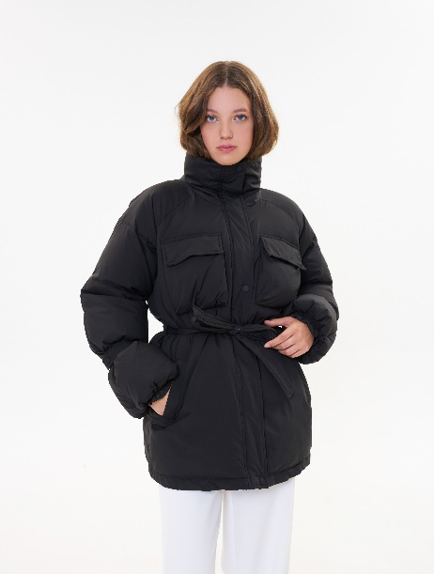 | 99X | XS/S | AW23-KUZ101-99X-XS/S | женский | куртка утепленная | Верх: 100% нейлон Подкладка: 100% полиэстер Утеплитель: 100% био-пух | VOSQ | 14,999 | 7 | 4,000.00 ₽ |  | 0 ₽
AW23-KUZ101 | 99X-M/L | черный |  | 99X | M/L | AW23-KUZ101-99X-M/L | женский | куртка утепленная | Верх: 100% нейлон Подкладка: 100% полиэстер Утеплитель: 100% био-пух | VOSQ | 14,999 | 35 | 4,000.00 ₽ |  | 0 ₽
AW23-KUZ203 | 17X-XS/S | горчичный | 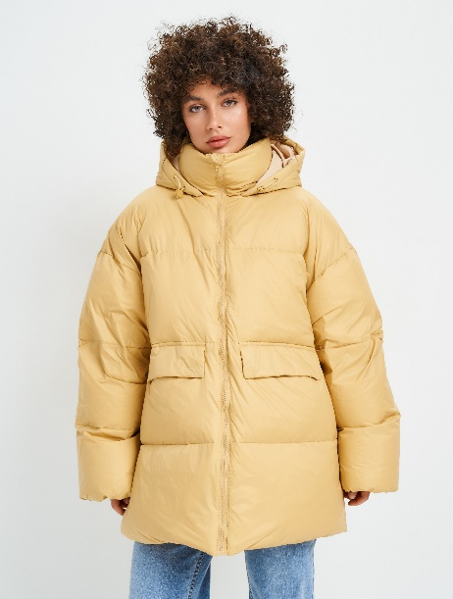 | 17X | XS/S | AW23-KUZ203-17X-XS/S | женский | куртка-пуховик | Состав: 100% нейлон Материал подкладки: 100% полиэстер Утеплитель: 90% утиный пух, 10% перо | VOSQ | 21,999 | 30 | 4,000.00 ₽ |  | 0 ₽
AW23-KUZ203 | 17X-M/L | горчичный |  | 17X | M/L | AW23-KUZ203-17X-M/L | женский | куртка-пуховик | Состав: 100% нейлон Материал подкладки: 100% полиэстер Утеплитель: 90% утиный пух, 10% перо | VOSQ | 21,999 | 23 | 4,000.00 ₽ |  | 0 ₽
AW23-KUZ203 | 50X-XS/S | голубой | 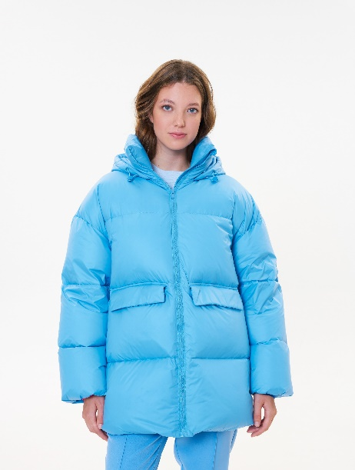 | 50X | XS/S | AW23-KUZ203-50X-XS/S | женский | куртка-пуховик | Состав: 100% нейлон Материал подкладки: 100% полиэстер Утеплитель: 90% утиный пух, 10% перо | VOSQ | 21,999 | 24 | 4,000.00 ₽ |  | 0 ₽
AW23-KUZ203 | 50X-M/L | голубой |  | 50X | M/L | AW23-KUZ203-50X-M/L | женский | куртка-пуховик | Состав: 100% нейлон Материал подкладки: 100% полиэстер Утеплитель: 90% утиный пух, 10% перо | VOSQ | 21,999 | 40 | 4,000.00 ₽ |  | 0 ₽
SS24-KPM1002 | 59X-L | темно-синий | 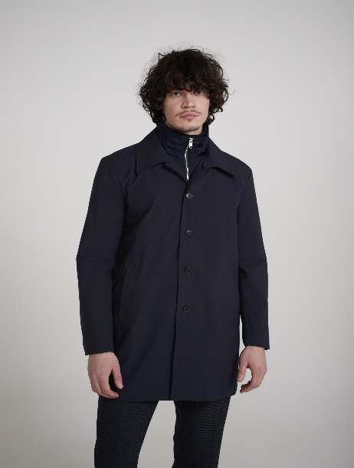 | 59X | L | SS24-KPM1002-59X-L | мужской | пальто | Верх: 100% полиэстер Подкладка: 100% полиэстер Утеплитель: 100% полиэстер | VOSQ | 17,999 | 9 | 2500 |  | 0 ₽
SS24-KPM1002 | 90X-M | серый | 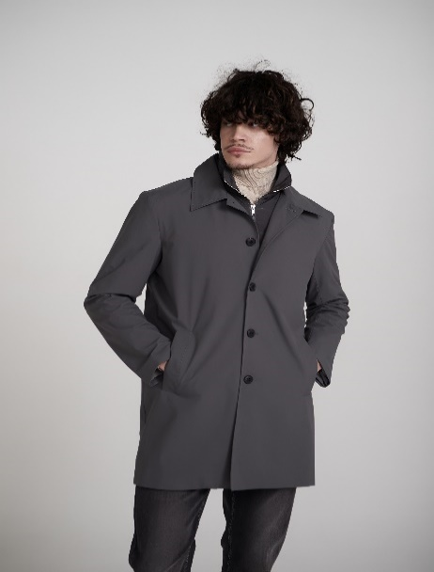 | 90X | M | SS24-KPM1002-90X-M | мужской | пальто | Верх: 100% полиэстер Подкладка: 100% полиэстер Утеплитель: 100% полиэстер | VOSQ | 17,999 | 15 | 2500 |  | 0 ₽
SS24-KPM1002 | 90X-L | серый |  | 90X | L | SS24-KPM1002-90X-L | мужской | пальто | Верх: 100% полиэстер Подкладка: 100% полиэстер Утеплитель: 100% полиэстер | VOSQ | 17,999 | 23 | 2500 |  | 0 ₽
SS24-KPM1002 | 90X-XL | серый |  | 90X | XL | SS24-KPM1002-90X-XL | мужской | пальто | Верх: 100% полиэстер Подкладка: 100% полиэстер Утеплитель: 100% полиэстер | VOSQ | 17,999 | 22 | 2500 |  | 0 ₽
SS24-KPM1002 | 90X-XXL | серый |  | 90X | XXL | SS24-KPM1002-90X-XXL | мужской | пальто | Верх: 100% полиэстер Подкладка: 100% полиэстер Утеплитель: 100% полиэстер | VOSQ | 17,999 | 12 | 2500 |  | 0 ₽
SS24-KPM1003 | 84X-L | кофейный | 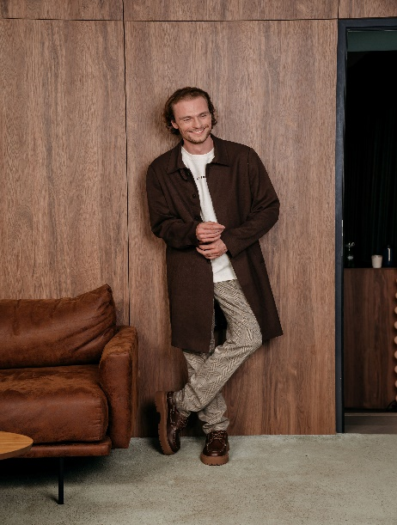 | 84X | L | SS24-KPM1003-84X-L | мужской | пальто | Верх: 97% хлопок 3% спандекс Подкладка: 100% полиэстер Утеплитель: без утеплителя | VOSQ | 19,999 | 13 | 2500 |  | 0 ₽
SS24-KPM1003 | 84X-XXL | кофейный |  | 84X | XXL | SS24-KPM1003-84X-XXL | мужской | пальто | Верх: 97% хлопок 3% спандекс Подкладка: 100% полиэстер Утеплитель: без утеплителя | VOSQ | 19,999 | 9 | 2500 |  | 0 ₽
SS24-KPM1003 | 99X-XL | черный | 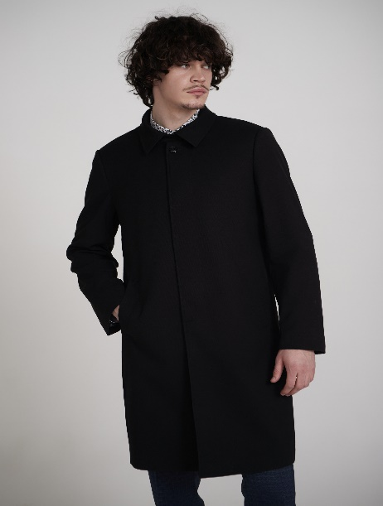 | 99X | XL | SS24-KPM1003-99X-XL | мужской | пальто | Верх: 97% хлопок 3% спандекс Подкладка: 100% полиэстер Утеплитель: без утеплителя | VOSQ | 19,999 | 11 | 2500 |  | 0 ₽
SS24-KUM1013 | 87X-S | хаки | 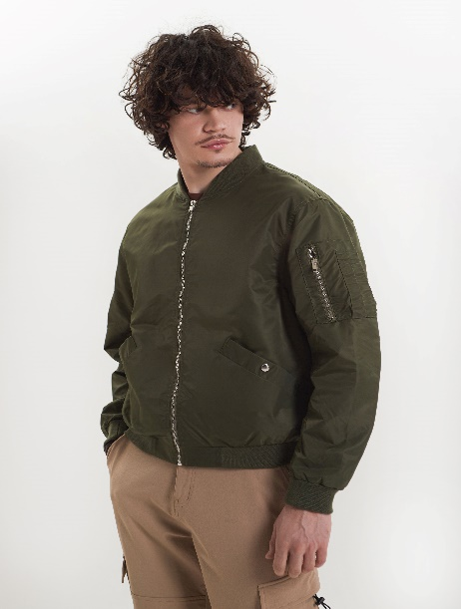 | 87X | S | SS24-KUM1013-87X-S | мужской | бомбер | Верх: 100% нейлон Подкладка: 100% полиэстер Утеплитель: без утеплителя | VOSQ | 12,999 | 8 | 2500 |  | 0 ₽
SS24-KUM1013 | 87X-M | хаки |  | 87X | M | SS24-KUM1013-87X-M | мужской | бомбер | Верх: 100% нейлон Подкладка: 100% полиэстер Утеплитель: без утеплителя | VOSQ | 12,999 | 22 | 2500 |  | 0 ₽
SS24-KUM1013 | 87X-L | хаки |  | 87X | L | SS24-KUM1013-87X-L | мужской | бомбер | Верх: 100% нейлон Подкладка: 100% полиэстер Утеплитель: без утеплителя | VOSQ | 12,999 | 29 | 2500 |  | 0 ₽
SS24-KUM1013 | 87X-XL | хаки |  | 87X | XL | SS24-KUM1013-87X-XL | мужской | бомбер | Верх: 100% нейлон Подкладка: 100% полиэстер Утеплитель: без утеплителя | VOSQ | 12,999 | 21 | 2500 |  | 0 ₽
SS24-KUM1013 | 87X-XXL | хаки |  | 87X | XXL | SS24-KUM1013-87X-XXL | мужской | бомбер | Верх: 100% нейлон Подкладка: 100% полиэстер Утеплитель: без утеплителя | VOSQ | 12,999 | 12 | 2500 |  | 0 ₽
SS24-KUM1013 | 87X-XXXL | хаки |  | 87X | XXXL | SS24-KUM1013-87X-XXXL | мужской | бомбер | Верх: 100% нейлон Подкладка: 100% полиэстер Утеплитель: без утеплителя | VOSQ | 12,999 | 10 | 2500 |  | 0 ₽
SS24-KUM1013 | 99X-L | черный | 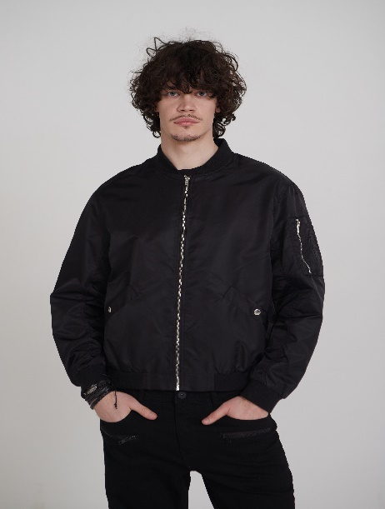 | 99X | L | SS24-KUM1013-99X-L | мужской | бомбер | Верх: 100% нейлон Подкладка: 100% полиэстер Утеплитель: без утеплителя | VOSQ | 12,999 | 22 | 2500 |  | 0 ₽
SS24-KUM1016 | 55X-M | синий | 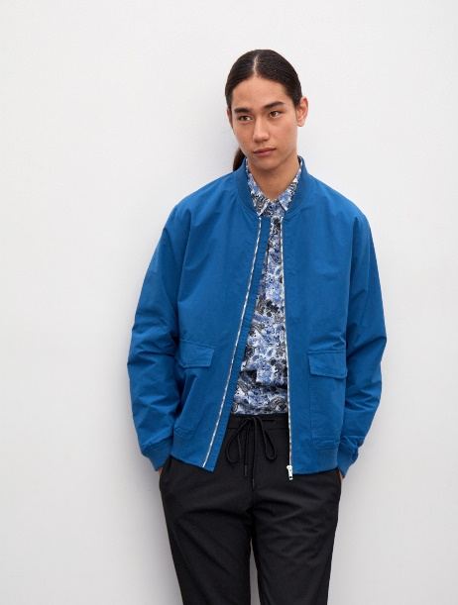 | 55X | M | SS24-KUM1016-55X-M | мужской | Куртка | Состав: 64% хлопок 36% полиэстер Материал подкладки: 100% полиэстер Утеплитель: без утеплителя | VOSQ | 12,499 | 21 | 2500 |  | 0 ₽
SS24-KUM1016 | 55X-L | синий |  | 55X | L | SS24-KUM1016-55X-L | мужской | Куртка | Состав: 64% хлопок 36% полиэстер Материал подкладки: 100% полиэстер Утеплитель: без утеплителя | VOSQ | 12,499 | 30 | 2500 |  | 0 ₽
SS24-KUM1016 | 55X-XL | синий |  | 55X | XL | SS24-KUM1016-55X-XL | мужской | Куртка | Состав: 64% хлопок 36% полиэстер Материал подкладки: 100% полиэстер Утеплитель: без утеплителя | VOSQ | 12,499 | 17 | 2500 |  | 0 ₽
SS24-KUM1016 | 55X-XXL | синий |  | 55X | XXL | SS24-KUM1016-55X-XXL | мужской | Куртка | Состав: 64% хлопок 36% полиэстер Материал подкладки: 100% полиэстер Утеплитель: без утеплителя | VOSQ | 12,499 | 13 | 2500 |  | 0 ₽
SS24-KUM1016 | 55X-XXXL | синий |  | 55X | XXXL | SS24-KUM1016-55X-XXXL | мужской | Куртка | Состав: 64% хлопок 36% полиэстер Материал подкладки: 100% полиэстер Утеплитель: без утеплителя | VOSQ | 12,499 | 10 | 2500 |  | 0 ₽
SS24-KUM1016 | 99X-M | черный | 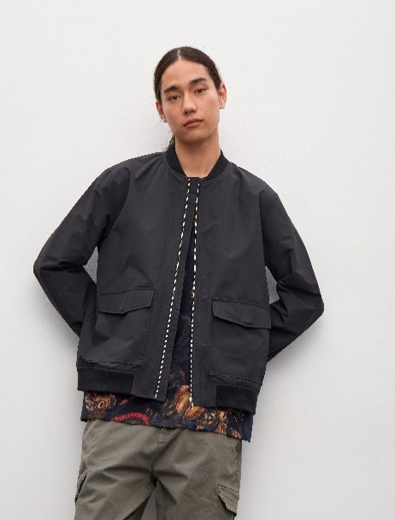 | 99X | M | SS24-KUM1016-99X-M | мужской | Куртка | Состав: 64% хлопок 36% полиэстер Материал подкладки: 100% полиэстер Утеплитель: без утеплителя | VOSQ | 12,499 | 25 | 2500 |  | 0 ₽
SS24-KUM1016 | 99X-L | черный |  | 99X | L | SS24-KUM1016-99X-L | мужской | Куртка | Состав: 64% хлопок 36% полиэстер Материал подкладки: 100% полиэстер Утеплитель: без утеплителя | VOSQ | 12,499 | 28 | 2500 |  | 0 ₽
SS24-KUM1016 | 99X-XL | черный |  | 99X | XL | SS24-KUM1016-99X-XL | мужской | Куртка | Состав: 64% хлопок 36% полиэстер Материал подкладки: 100% полиэстер Утеплитель: без утеплителя | VOSQ | 12,499 | 13 | 2500 |  | 0 ₽
SS24-KUM1016 | 99X-XXXL | черный |  | 99X | XXXL | SS24-KUM1016-99X-XXXL | мужской | Куртка | Состав: 64% хлопок 36% полиэстер Материал подкладки: 100% полиэстер Утеплитель: без утеплителя | VOSQ | 12,499 | 5 | 2500 |  | 0 ₽
SS24-KUM2001 | 59X-M | темно-синий | 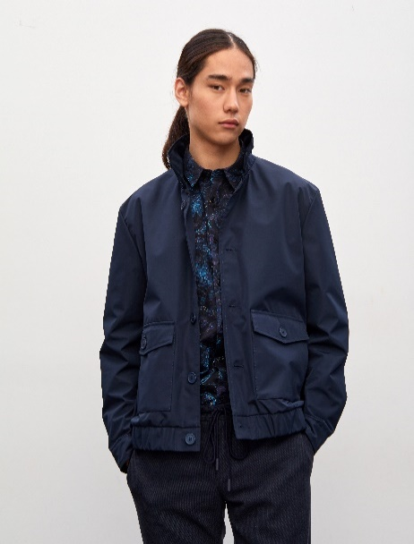 | 59X | M | SS24-KUM2001-59X-M | мужской | Куртка | Состав: 100% полиэстер Материал подкладки: 100% полиэстер Утеплитель: без утеплителя | VOSQ | 11,999 | 21 | 2500 |  | 0 ₽
SS24-KUM2001 | 59X-L | темно-синий |  | 59X | L | SS24-KUM2001-59X-L | мужской | Куртка | Состав: 100% полиэстер Материал подкладки: 100% полиэстер Утеплитель: без утеплителя | VOSQ | 11,999 | 27 | 2500 |  | 0 ₽
SS24-KUM2001 | 59X-XL | темно-синий |  | 59X | XL | SS24-KUM2001-59X-XL | мужской | Куртка | Состав: 100% полиэстер Материал подкладки: 100% полиэстер Утеплитель: без утеплителя | VOSQ | 11,999 | 14 | 2500 |  | 0 ₽
SS24-KUM2001 | 59X-XXL | темно-синий |  | 59X | XXL | SS24-KUM2001-59X-XXL | мужской | Куртка | Состав: 100% полиэстер Материал подкладки: 100% полиэстер Утеплитель: без утеплителя | VOSQ | 11,999 | 15 | 2500 |  | 0 ₽
SS24-KUM2004 | 17X-M | горчичный | 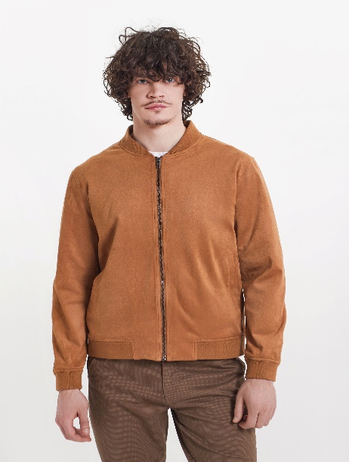 | 17X | M | SS24-KUM2004-17X-M | мужской | куртка | Верх: 90% полиэстер 10% спандекс Подкладка: 100% полиэстер Утеплитель: без утеплителя | VOSQ | 14,999 | 3 | 2500 |  | 0 ₽
SS24-KUM2007 | 87X-S | хаки | 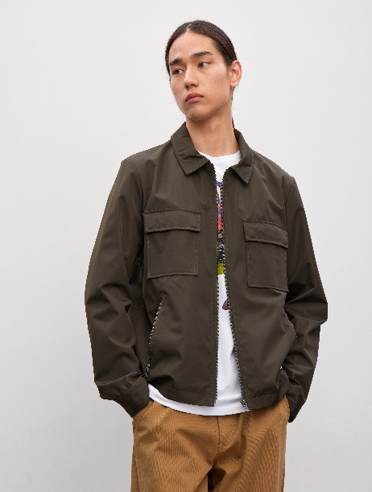 | 87X | S | SS24-KUM2007-87X-S | мужской | Куртка | Состав: 100% полиэстер Материал подкладки: 100% полиэстер Утеплитель: без утеплителя | VOSQ | 11,999 | 12 | 2500 |  | 0 ₽
SS24-KUM2007 | 87X-M | хаки |  | 87X | M | SS24-KUM2007-87X-M | мужской | Куртка | Состав: 100% полиэстер Материал подкладки: 100% полиэстер Утеплитель: без утеплителя | VOSQ | 11,999 | 33 | 2500 |  | 0 ₽
SS24-KUM2007 | 87X-L | хаки |  | 87X | L | SS24-KUM2007-87X-L | мужской | Куртка | Состав: 100% полиэстер Материал подкладки: 100% полиэстер Утеплитель: без утеплителя | VOSQ | 11,999 | 35 | 2500 |  | 0 ₽
SS24-KUM2007 | 87X-XL | хаки |  | 87X | XL | SS24-KUM2007-87X-XL | мужской | Куртка | Состав: 100% полиэстер Материал подкладки: 100% полиэстер Утеплитель: без утеплителя | VOSQ | 11,999 | 22 | 2500 |  | 0 ₽
SS24-KUM2007 | 87X-XXL | хаки |  | 87X | XXL | SS24-KUM2007-87X-XXL | мужской | Куртка | Состав: 100% полиэстер Материал подкладки: 100% полиэстер Утеплитель: без утеплителя | VOSQ | 11,999 | 14 | 2500 |  | 0 ₽
SS24-KUM2007 | 87X-XXXL | хаки |  | 87X | XXXL | SS24-KUM2007-87X-XXXL | мужской | Куртка | Состав: 100% полиэстер Материал подкладки: 100% полиэстер Утеплитель: без утеплителя | VOSQ | 11,999 | 9 | 2500 |  | 0 ₽
SS24-KUM2007 | 99X-S | черный | 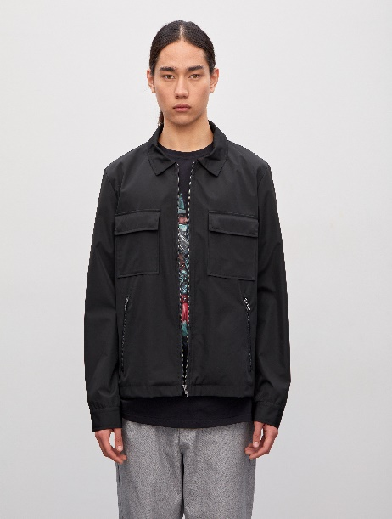 | 99X | S | SS24-KUM2007-99X-S | мужской | Куртка | Состав: 100% полиэстер Материал подкладки: 100% полиэстер Утеплитель: без утеплителя | VOSQ | 11,999 | 5 | 2500 |  | 0 ₽
SS24-KUM2007 | 99X-M | черный |  | 99X | M | SS24-KUM2007-99X-M | мужской | Куртка | Состав: 100% полиэстер Материал подкладки: 100% полиэстер Утеплитель: без утеплителя | VOSQ | 11,999 | 27 | 2500 |  | 0 ₽
SS24-KUM2007 | 99X-L | черный |  | 99X | L | SS24-KUM2007-99X-L | мужской | Куртка | Состав: 100% полиэстер Материал подкладки: 100% полиэстер Утеплитель: без утеплителя | VOSQ | 11,999 | 24 | 2500 |  | 0 ₽
SS24-KUM2007 | 99X-XL | черный |  | 99X | XL | SS24-KUM2007-99X-XL | мужской | Куртка | Состав: 100% полиэстер Материал подкладки: 100% полиэстер Утеплитель: без утеплителя | VOSQ | 11,999 | 18 | 2500 |  | 0 ₽
SS24-KUM2007 | 99X-XXL | черный |  | 99X | XXL | SS24-KUM2007-99X-XXL | мужской | Куртка | Состав: 100% полиэстер Материал подкладки: 100% полиэстер Утеплитель: без утеплителя | VOSQ | 11,999 | 11 | 2500 |  | 0 ₽
SS24-KUM2007 | 99X-XXXL | черный |  | 99X | XXXL | SS24-KUM2007-99X-XXXL | мужской | Куртка | Состав: 100% полиэстер Материал подкладки: 100% полиэстер Утеплитель: без утеплителя | VOSQ | 11,999 | 7 | 2500 |  | 0 ₽
SS24-KUM2010 | 80X-M | бежевый | 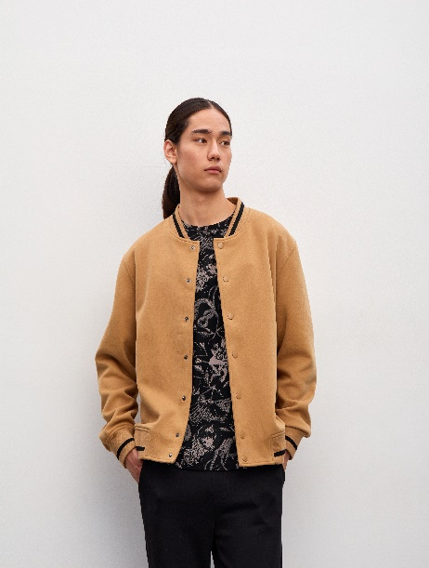 | 80X | M | SS24-KUM2010-80X-M | мужской | бомбер | Верх: 68% полиэстер 25% вискоза 7% спандекс Подкладка: 100% полиэстер Утеплитель: без утеплителя | VOSQ | 11,799 | 18 | 2500 |  | 0 ₽
SS24-KUM2010 | 80X-L | бежевый |  | 80X | L | SS24-KUM2010-80X-L | мужской | бомбер | Верх: 68% полиэстер 25% вискоза 7% спандекс Подкладка: 100% полиэстер Утеплитель: без утеплителя | VOSQ | 11,799 | 13 | 2500 |  | 0 ₽
SS24-KUM2014 | 08X-M | песочный | 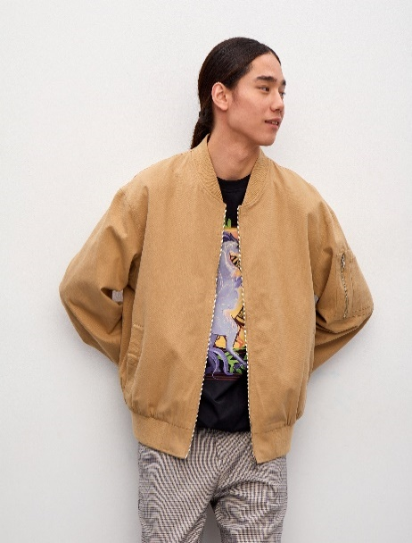 | 08X | M | SS24-KUM2014-08X-M | мужской | бомбер | Верх: 100% полиэстер Подкладка: 100% полиэстер Утеплитель: без утеплителя | VOSQ | 12,799 | 22 | 2500 |  | 0 ₽
SS24-KUM2014 | 08X-L | песочный |  | 08X | L | SS24-KUM2014-08X-L | мужской | бомбер | Верх: 100% полиэстер Подкладка: 100% полиэстер Утеплитель: без утеплителя | VOSQ | 12,799 | 21 | 2500 |  | 0 ₽
SS24-KUM2014 | 08X-XL | песочный |  | 08X | XL | SS24-KUM2014-08X-XL | мужской | бомбер | Верх: 100% полиэстер Подкладка: 100% полиэстер Утеплитель: без утеплителя | VOSQ | 12,799 | 21 | 2500 |  | 0 ₽
SS24-KUM2014 | 08X-XXL | песочный |  | 08X | XXL | SS24-KUM2014-08X-XXL | мужской | бомбер | Верх: 100% полиэстер Подкладка: 100% полиэстер Утеплитель: без утеплителя | VOSQ | 12,799 | 13 | 2500 |  | 0 ₽
SS24-KUM2014 | 90X-M | серый | 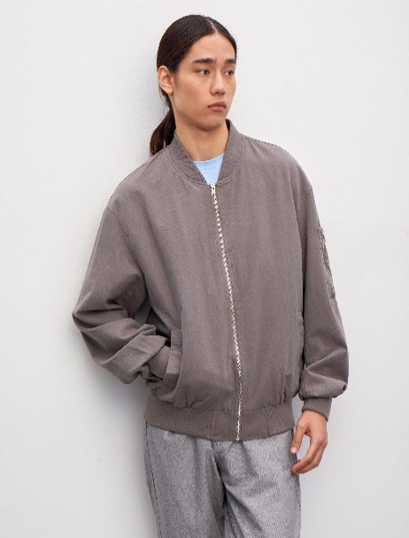 | 90X | M | SS24-KUM2014-90X-M | мужской | бомбер | Верх: 100% полиэстер Подкладка: 100% полиэстер Утеплитель: без утеплителя | VOSQ | 12,799 | 21 | 2500 |  | 0 ₽
SS24-KUM2014 | 90X-L | серый |  | 90X | L | SS24-KUM2014-90X-L | мужской | бомбер | Верх: 100% полиэстер Подкладка: 100% полиэстер Утеплитель: без утеплителя | VOSQ | 12,799 | 13 | 2500 |  | 0 ₽
SS24-KUM2014 | 90X-XL | серый |  | 90X | XL | SS24-KUM2014-90X-XL | мужской | бомбер | Верх: 100% полиэстер Подкладка: 100% полиэстер Утеплитель: без утеплителя | VOSQ | 12,799 | 17 | 2500 |  | 0 ₽
SS24-KUM2014 | 90X-XXL | серый |  | 90X | XXL | SS24-KUM2014-90X-XXL | мужской | бомбер | Верх: 100% полиэстер Подкладка: 100% полиэстер Утеплитель: без утеплителя | VOSQ | 12,799 | 15 | 2500 |  | 0 ₽
SS24-KUM2015 | 99A-M | черный | 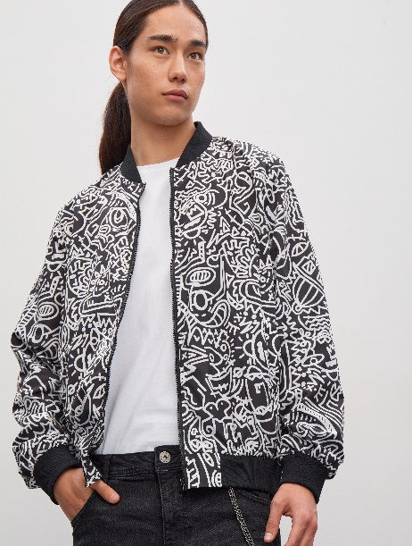 | 99A | M | SS24-KUM2015-99A-M | мужской | бомбер | Верх: 100% полиэстер Подкладка: 100% полиэстер Утеплитель: без утеплителя | VOSQ | 11,499 | 14 | 2500 |  | 0 ₽
SS24-KUM2015 | 99A-L | черный |  | 99A | L | SS24-KUM2015-99A-L | мужской | бомбер | Верх: 100% полиэстер Подкладка: 100% полиэстер Утеплитель: без утеплителя | VOSQ | 11,499 | 21 | 2500 |  | 0 ₽
SS24-KUM2015 | 99A-XL | черный |  | 99A | XL | SS24-KUM2015-99A-XL | мужской | бомбер | Верх: 100% полиэстер Подкладка: 100% полиэстер Утеплитель: без утеплителя | VOSQ | 11,499 | 15 | 2500 |  | 0 ₽
SS24-KUM3008 | 01X-L | кремовый | 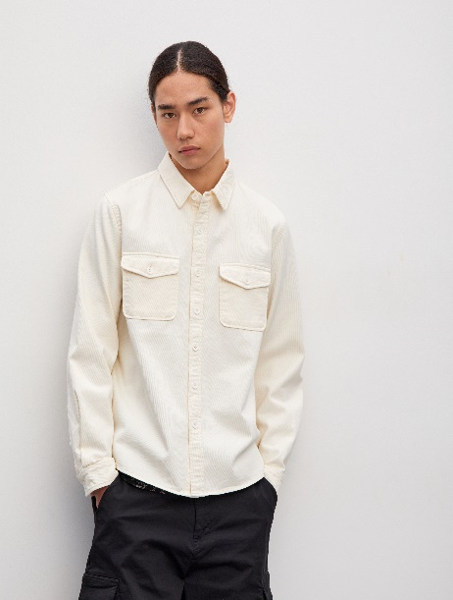 | 01X | L | SS24-KUM3008-01X-L | мужской | куртка джинсовая | Верх: 100% хлопок Подкладка: без подкладки Утеплитель: без утеплителя | VOSQ | 10,499 | 19 | 2500 |  | 0 ₽
SS24-KUM3011 | 99J-XL | черный | 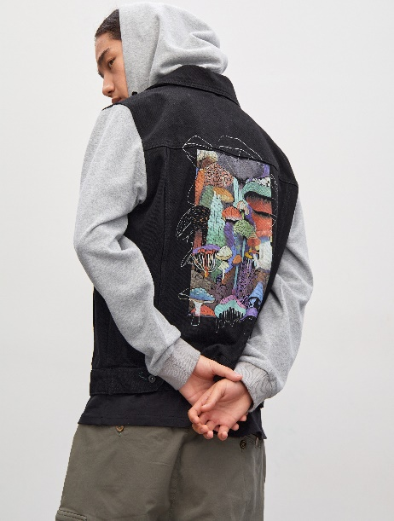 | 99J | XL | SS24-KUM3011-99J-XL | мужской | джинсовая куртка | Верх: 100% хлопок Подкладка: без подкладки Утеплитель: без утеплителя | VOSQ | 13,799 | 16 | 2500 |  | 0 ₽
SS24-KUU1007 | 71X-S | желто-зеленый | 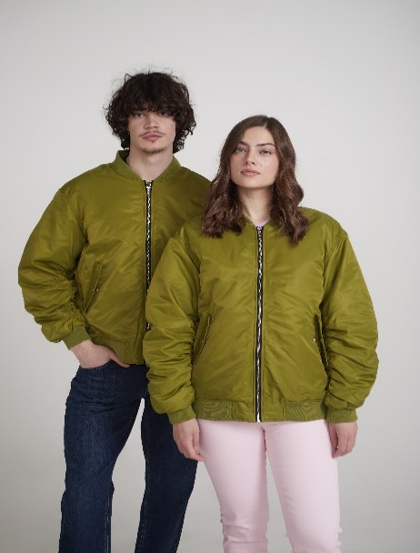 | 71X | S | SS24-KUU1007-71X-S | унисекс | бомбер | Верх: 100% полиэстер Подкладка: 100% полиэстер Утеплитель: 100% полиэстер | VOSQ | 12,999 | 5 | 2500 |  | 0 ₽
SS24-KUU1007 | 71X-M | желто-зеленый |  | 71X | M | SS24-KUU1007-71X-M | унисекс | бомбер | Верх: 100% полиэстер Подкладка: 100% полиэстер Утеплитель: 100% полиэстер | VOSQ | 12,999 | 7 | 2500 |  | 0 ₽
SS24-KUU1007 | 71X-L | желто-зеленый |  | 71X | L | SS24-KUU1007-71X-L | унисекс | бомбер | Верх: 100% полиэстер Подкладка: 100% полиэстер Утеплитель: 100% полиэстер | VOSQ | 12,999 | 7 | 2500 |  | 0 ₽
SS24-KUU1007 | 71X-XL | желто-зеленый |  | 71X | XL | SS24-KUU1007-71X-XL | унисекс | бомбер | Верх: 100% полиэстер Подкладка: 100% полиэстер Утеплитель: 100% полиэстер | VOSQ | 12,999 | 14 | 2500 |  | 0 ₽
SS24-KUU1007 | 99X-M | черный | 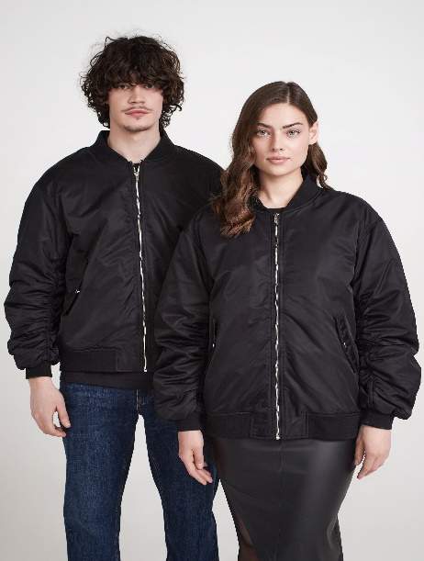 | 99X | M | SS24-KUU1007-99X-M | унисекс | бомбер | Верх: 100% полиэстер Подкладка: 100% полиэстер Утеплитель: 100% полиэстер | VOSQ | 12,999 | 9 | 2500 |  | 0 ₽
SS24-KUZ1008 | 30X-XS | розовый | 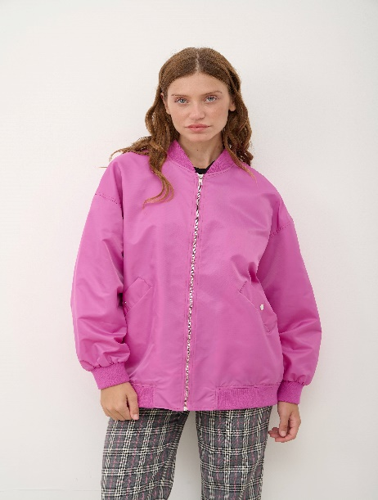 | 30X | XS | SS24-KUZ1008-30X-XS | женский | Бомбер | Состав: 100% полиэстер Материал подкладки: 100% полиэстер Утеплитель: без утеплителя | VOSQ | 11,999 | 16 | 2500 |  | 0 ₽
SS24-KUZ1008 | 30X-S | розовый |  | 30X | S | SS24-KUZ1008-30X-S | женский | Бомбер | Состав: 100% полиэстер Материал подкладки: 100% полиэстер Утеплитель: без утеплителя | VOSQ | 11,999 | 27 | 2500 |  | 0 ₽
SS24-KUZ1008 | 30X-M | розовый |  | 30X | M | SS24-KUZ1008-30X-M | женский | Бомбер | Состав: 100% полиэстер Материал подкладки: 100% полиэстер Утеплитель: без утеплителя | VOSQ | 11,999 | 26 | 2500 |  | 0 ₽
SS24-KUZ1008 | 88X-S | коричневый | 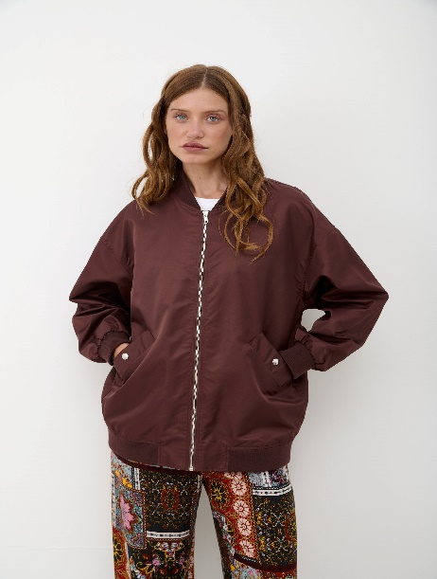 | 88X | S | SS24-KUZ1008-88X-S | женский | Бомбер | Состав: 100% полиэстер Материал подкладки: 100% полиэстер Утеплитель: без утеплителя | VOSQ | 11,999 | 13 | 2500 |  | 0 ₽
SS24-KUZ1008 | 88X-M | коричневый |  | 88X | M | SS24-KUZ1008-88X-M | женский | Бомбер | Состав: 100% полиэстер Материал подкладки: 100% полиэстер Утеплитель: без утеплителя | VOSQ | 11,999 | 13 | 2500 |  | 0 ₽
SS24-KUZ1008 | 88X-L | коричневый |  | 88X | L | SS24-KUZ1008-88X-L | женский | Бомбер | Состав: 100% полиэстер Материал подкладки: 100% полиэстер Утеплитель: без утеплителя | VOSQ | 11,999 | 8 | 2500 |  | 0 ₽
SS24-KUZ1014 | MLA-S | многоцветный | 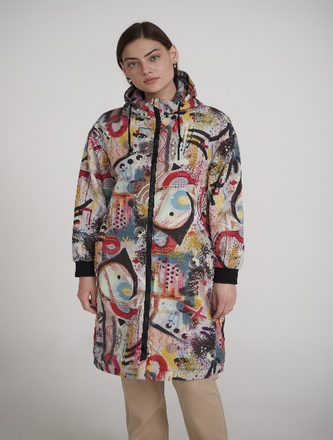 | MLA | S | SS24-KUZ1014-MLA-S | женский | парка | Верх: 100% полиэстер Подкладка: 100% полиэстер Утеплитель: 100% полиэстер | VOSQ | 14,999 | 9 | 2500 |  | 0 ₽
SS24-KUZ1014 | MLA-M | многоцветный |  | MLA | M | SS24-KUZ1014-MLA-M | женский | парка | Верх: 100% полиэстер Подкладка: 100% полиэстер Утеплитель: 100% полиэстер | VOSQ | 14,999 | 5 | 2500 |  | 0 ₽
SS24-KUZ1014 | MLA-XL | многоцветный |  | MLA | XL | SS24-KUZ1014-MLA-XL | женский | парка | Верх: 100% полиэстер Подкладка: 100% полиэстер Утеплитель: 100% полиэстер | VOSQ | 14,999 | 2 | 2500 |  | 0 ₽
SS24-KUZ1014 | MLB-S | многоцветный | 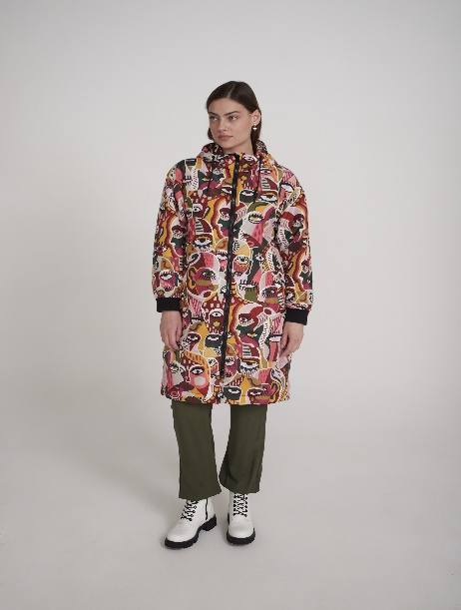 | MLB | S | SS24-KUZ1014-MLB-S | женский | парка | Верх: 100% полиэстер Подкладка: 100% полиэстер Утеплитель: 100% полиэстер | VOSQ | 14,999 | 24 | 2500 |  | 0 ₽
SS24-KUZ2012 | 99A-XS | черный | 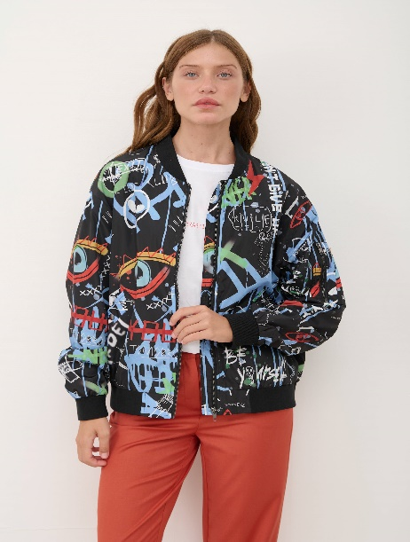 | 99A | XS | SS24-KUZ2012-99A-XS | женский | бомбер | Верх: 100% полиэстер Подкладка: 100% полиэстер Утеплитель: без утеплителя | VOSQ | 12,499 | 15 | 2500 |  | 0 ₽
SS24-KUZ2012 | 99A-S | черный |  | 99A | S | SS24-KUZ2012-99A-S | женский | бомбер | Верх: 100% полиэстер Подкладка: 100% полиэстер Утеплитель: без утеплителя | VOSQ | 12,499 | 19 | 2500 |  | 0 ₽
SS24-KUZ2012 | 99A-M | черный |  | 99A | M | SS24-KUZ2012-99A-M | женский | бомбер | Верх: 100% полиэстер Подкладка: 100% полиэстер Утеплитель: без утеплителя | VOSQ | 12,499 | 20 | 2500 |  | 0 ₽
SS24-KUZ2012 | MLA-XS | многоцветный | 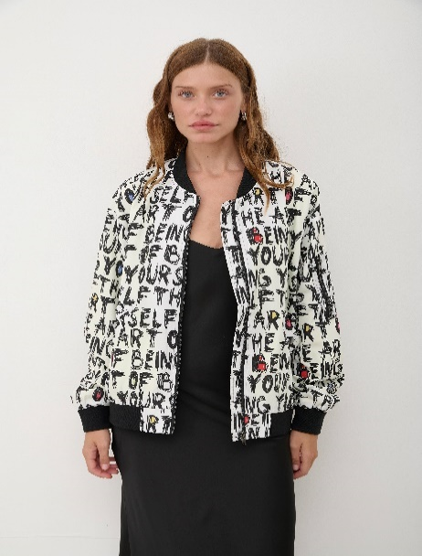 | MLA | XS | SS24-KUZ2012-MLA-XS | женский | бомбер | Верх: 100% полиэстер Подкладка: 100% полиэстер Утеплитель: без утеплителя | VOSQ | 12,499 | 9 | 2500 |  | 0 ₽
SS24-KUZ2012 | MLA-S | многоцветный |  | MLA | S | SS24-KUZ2012-MLA-S | женский | бомбер | Верх: 100% полиэстер Подкладка: 100% полиэстер Утеплитель: без утеплителя | VOSQ | 12,499 | 19 | 2500 |  | 0 ₽
SS24-KUZ2012 | MLA-M | многоцветный |  | MLA | M | SS24-KUZ2012-MLA-M | женский | бомбер | Верх: 100% полиэстер Подкладка: 100% полиэстер Утеплитель: без утеплителя | VOSQ | 12,499 | 17 | 2500 |  | 0 ₽
SS24-KUZ2012 | MLA-L | многоцветный |  | MLA | L | SS24-KUZ2012-MLA-L | женский | бомбер | Верх: 100% полиэстер Подкладка: 100% полиэстер Утеплитель: без утеплителя | VOSQ | 12,499 | 11 | 2500 |  | 0 ₽
SS24-KUZ2013 | 99X-S | черный | 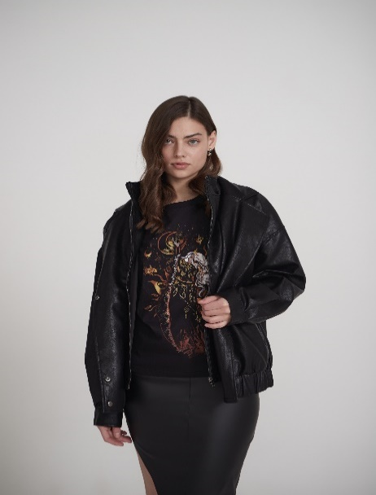 | 99X | S | SS24-KUZ2013-99X-S | женский | куртка кожаная | Верх: 60% полиуретан 40% полиэстер Подкладка: 100% полиэстер Утеплитель: без утеплителя | VOSQ | 13,999 | 7 | 2500 |  | 0 ₽
SS24-KUZ2013 | 99X-M | черный |  | 99X | M | SS24-KUZ2013-99X-M | женский | куртка кожаная | Верх: 60% полиуретан 40% полиэстер Подкладка: 100% полиэстер Утеплитель: без утеплителя | VOSQ | 13,999 | 18 | 2500 |  | 0 ₽
SS24-KUZ2013 | 99X-L | черный |  | 99X | L | SS24-KUZ2013-99X-L | женский | куртка кожаная | Верх: 60% полиуретан 40% полиэстер Подкладка: 100% полиэстер Утеплитель: без утеплителя | VOSQ | 13,999 | 7 | 2500 |  | 0 ₽
SS24-KUZ2013 | 99X-XL | черный |  | 99X | XL | SS24-KUZ2013-99X-XL | женский | куртка кожаная | Верх: 60% полиуретан 40% полиэстер Подкладка: 100% полиэстер Утеплитель: без утеплителя | VOSQ | 13,999 | 6 | 2500 |  | 0 ₽
SS24-KUZ2015 | 99B-XS | черный | 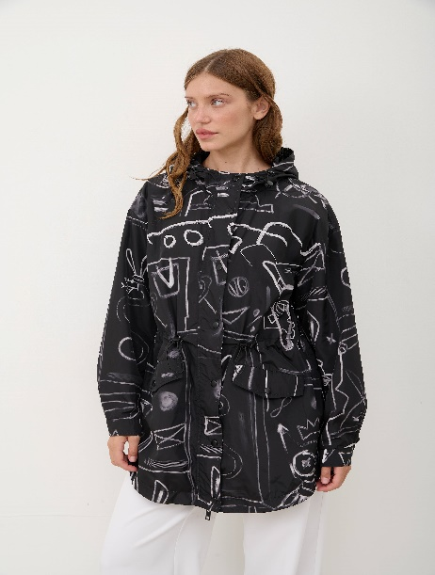 | 99B | XS | SS24-KUZ2015-99B-XS | женский | дождевик | Верх: 100% полиэстер Подкладка: 100% полиэстер Утеплитель: без утеплителя | VOSQ | 14,499 | 11 | 2500 |  | 0 ₽
SS24-KUZ2015 | 99B-S | черный |  | 99B | S | SS24-KUZ2015-99B-S | женский | дождевик | Верх: 100% полиэстер Подкладка: 100% полиэстер Утеплитель: без утеплителя | VOSQ | 14,499 | 20 | 2500 |  | 0 ₽
SS24-KUZ2015 | 99B-M | черный |  | 99B | M | SS24-KUZ2015-99B-M | женский | дождевик | Верх: 100% полиэстер Подкладка: 100% полиэстер Утеплитель: без утеплителя | VOSQ | 14,499 | 26 | 2500 |  | 0 ₽
SS24-KUZ2015 | 99B-L | черный |  | 99B | L | SS24-KUZ2015-99B-L | женский | дождевик | Верх: 100% полиэстер Подкладка: 100% полиэстер Утеплитель: без утеплителя | VOSQ | 14,499 | 9 | 2500 |  | 0 ₽
SS24-KUZ2015 | 99B-XL | черный |  | 99B | XL | SS24-KUZ2015-99B-XL | женский | дождевик | Верх: 100% полиэстер Подкладка: 100% полиэстер Утеплитель: без утеплителя | VOSQ | 14,499 | 4 | 2500 |  | 0 ₽
SS24-KUZ2015 | MLB-XS | многоцветный | 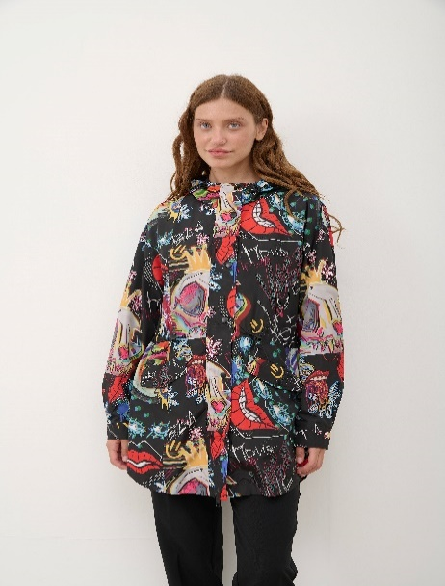 | MLB | XS | SS24-KUZ2015-MLB-XS | женский | дождевик | Верх: 100% полиэстер Подкладка: 100% полиэстер Утеплитель: без утеплителя | VOSQ | 14,499 | 12 | 2500 |  | 0 ₽
SS24-KUZ2015 | MLB-S | многоцветный |  | MLB | S | SS24-KUZ2015-MLB-S | женский | дождевик | Верх: 100% полиэстер Подкладка: 100% полиэстер Утеплитель: без утеплителя | VOSQ | 14,499 | 28 | 2500 |  | 0 ₽
SS24-KUZ2015 | MLB-M | многоцветный |  | MLB | M | SS24-KUZ2015-MLB-M | женский | дождевик | Верх: 100% полиэстер Подкладка: 100% полиэстер Утеплитель: без утеплителя | VOSQ | 14,499 | 25 | 2500 |  | 0 ₽
SS24-KUZ2015 | MLB-L | многоцветный |  | MLB | L | SS24-KUZ2015-MLB-L | женский | дождевик | Верх: 100% полиэстер Подкладка: 100% полиэстер Утеплитель: без утеплителя | VOSQ | 14,499 | 9 | 2500 |  | 0 ₽
SS24-KUZ3005 | 04X-XS | лавандовый | 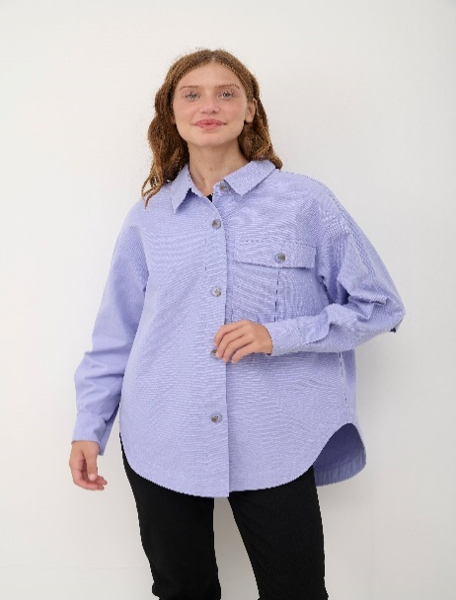 | 04X | XS | SS24-KUZ3005-04X-XS | женский | джинсовая куртка | Верх: 100% хлопок Подкладка: без подкладки Утеплитель: без утеплителя | VOSQ | 9,499 | 13 | 2500 |  | 0 ₽
SS24-KUZ3005 | 04X-S | лавандовый |  | 04X | S | SS24-KUZ3005-04X-S | женский | джинсовая куртка | Верх: 100% хлопок Подкладка: без подкладки Утеплитель: без утеплителя | VOSQ | 9,499 | 37 | 2500 |  | 0 ₽
SS24-KUZ3005 | 04X-M | лавандовый |  | 04X | M | SS24-KUZ3005-04X-M | женский | джинсовая куртка | Верх: 100% хлопок Подкладка: без подкладки Утеплитель: без утеплителя | VOSQ | 9,499 | 37 | 2500 |  | 0 ₽
SS24-KUZ3005 | 04X-L | лавандовый |  | 04X | L | SS24-KUZ3005-04X-L | женский | джинсовая куртка | Верх: 100% хлопок Подкладка: без подкладки Утеплитель: без утеплителя | VOSQ | 9,499 | 20 | 2500 |  | 0 ₽
SS24-KUZ3005 | 07X-XS | светло-зеленый | 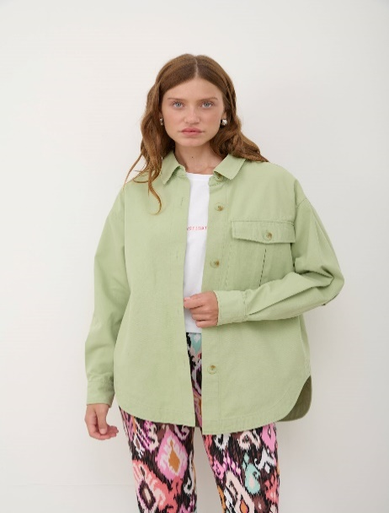 | 07X | XS | SS24-KUZ3005-07X-XS | женский | джинсовая куртка | Верх: 100% хлопок Подкладка: без подкладки Утеплитель: без утеплителя | VOSQ | 9,499 | 11 | 2500 |  | 0 ₽
SS24-KUZ3005 | 07X-S | светло-зеленый |  | 07X | S | SS24-KUZ3005-07X-S | женский | джинсовая куртка | Верх: 100% хлопок Подкладка: без подкладки Утеплитель: без утеплителя | VOSQ | 9,499 | 34 | 2500 |  | 0 ₽
SS24-KUZ3005 | 07X-M | светло-зеленый |  | 07X | M | SS24-KUZ3005-07X-M | женский | джинсовая куртка | Верх: 100% хлопок Подкладка: без подкладки Утеплитель: без утеплителя | VOSQ | 9,499 | 32 | 2500 |  | 0 ₽
SS24-KUZ3005 | 07X-L | светло-зеленый |  | 07X | L | SS24-KUZ3005-07X-L | женский | джинсовая куртка | Верх: 100% хлопок Подкладка: без подкладки Утеплитель: без утеплителя | VOSQ | 9,499 | 17 | 2500 |  | 0 ₽
SS24-KUZ3009 | 90X-XS | серый | 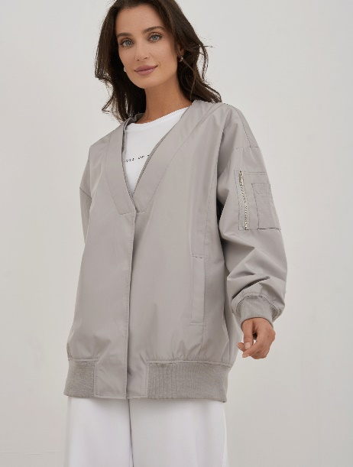 | 90X | XS | SS24-KUZ3009-90X-XS | женский | Куртка | Состав: 100% хлопок Материал подкладки: 100% полиэстер Утеплитель: без утеплителя | VOSQ | 12,999 | 17 | 2500 |  | 0 ₽
SS24-KUZ3009 | 90X-S | серый |  | 90X | S | SS24-KUZ3009-90X-S | женский | Куртка | Состав: 100% хлопок Материал подкладки: 100% полиэстер Утеплитель: без утеплителя | VOSQ | 12,999 | 27 | 2500 |  | 0 ₽
SS24-KUZ3009 | 90X-M | серый |  | 90X | M | SS24-KUZ3009-90X-M | женский | Куртка | Состав: 100% хлопок Материал подкладки: 100% полиэстер Утеплитель: без утеплителя | VOSQ | 12,999 | 29 | 2500 |  | 0 ₽
SS24-KUZ3009 | 90X-L | серый |  | 90X | L | SS24-KUZ3009-90X-L | женский | Куртка | Состав: 100% хлопок Материал подкладки: 100% полиэстер Утеплитель: без утеплителя | VOSQ | 12,999 | 16 | 2500 |  | 0 ₽
SS24-KUZ3009 | 90X-XL | серый |  | 90X | XL | SS24-KUZ3009-90X-XL | женский | Куртка | Состав: 100% хлопок Материал подкладки: 100% полиэстер Утеплитель: без утеплителя | VOSQ | 12,999 | 7 | 2500 |  | 0 ₽
SS24-KUZ3010 | 59J-XS | синий | 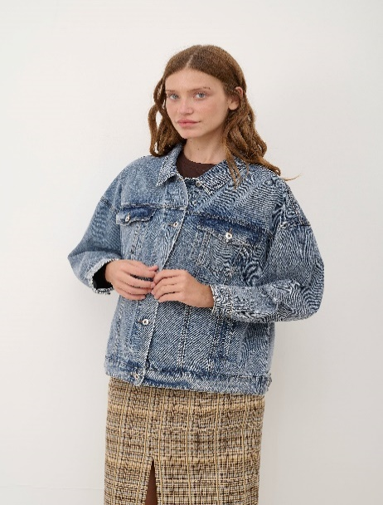 | 59J | XS | SS24-KUZ3010-59J-XS | женский | джинсовая куртка | Верх: 99% хлопок 1% спандекс Подкладка: без подкладки Утеплитель: без утеплителя | VOSQ | 12,799 | 17 | 2500 |  | 0 ₽
SS24-KUZ3010 | 59J-S | синий |  | 59J | S | SS24-KUZ3010-59J-S | женский | джинсовая куртка | Верх: 99% хлопок 1% спандекс Подкладка: без подкладки Утеплитель: без утеплителя | VOSQ | 12,799 | 31 | 2500 |  | 0 ₽
SS24-KUZ3010 | 59J-M | синий |  | 59J | M | SS24-KUZ3010-59J-M | женский | джинсовая куртка | Верх: 99% хлопок 1% спандекс Подкладка: без подкладки Утеплитель: без утеплителя | VOSQ | 12,799 | 39 | 2500 |  | 0 ₽
SS24-KUZ3010 | 59J-XL | синий |  | 59J | XL | SS24-KUZ3010-59J-XL | женский | джинсовая куртка | Верх: 99% хлопок 1% спандекс Подкладка: без подкладки Утеплитель: без утеплителя | VOSQ | 12,799 | 10 | 2500 |  | 0 ₽
SS24-KUZ3016 | 77A-S | зеленый |  | 77A | S | SS24-KUZ3016-77A-S | женский | бомбер | Верх: 100% полиэстер Подкладка: 100% полиэстер Утеплитель: без утеплителя | VOSQ | 10,499 | 2 | 2500 |  | 0 ₽
SS24-KUZ3016 | 99A-XS | черный |  | 99A | XS | SS24-KUZ3016-99A-XS | женский | бомбер | Верх: 100% полиэстер Подкладка: 100% полиэстер Утеплитель: без утеплителя | VOSQ | 10,499 | 3 | 2500 |  | 0 ₽
SS24-KUZ3016 | 99A-S | черный |  | 99A | S | SS24-KUZ3016-99A-S | женский | бомбер | Верх: 100% полиэстер Подкладка: 100% полиэстер Утеплитель: без утеплителя | VOSQ | 10,499 | 3 | 2500 |  | 0 ₽
SS24-KUZ3017 | 99A-XS | черный |  | 99A | XS | SS24-KUZ3017-99A-XS | женский | куртка джинсовая | Верх: 100% хлопок Подкладка: без подкладки Утеплитель: без утеплителя | VOSQ | 13,799 | 16 | 2500 |  | 0 ₽
SS24-KUZ3017 | 99A-S | черный |  | 99A | S | SS24-KUZ3017-99A-S | женский | куртка джинсовая | Верх: 100% хлопок Подкладка: без подкладки Утеплитель: без утеплителя | VOSQ | 13,799 | 25 | 2500 |  | 0 ₽
SS24-KUZ3017 | 99A-M | черный |  | 99A | M | SS24-KUZ3017-99A-M | женский | куртка джинсовая | Верх: 100% хлопок Подкладка: без подкладки Утеплитель: без утеплителя | VOSQ | 13,799 | 24 | 2500 |  | 0 ₽
SS24-KUZ3017 | 99A-L | черный |  | 99A | L | SS24-KUZ3017-99A-L | женский | куртка джинсовая | Верх: 100% хлопок Подкладка: без подкладки Утеплитель: без утеплителя | VOSQ | 13,799 | 13 | 2500 |  | 0 ₽
SS24-KUZ3017 | 99B-XS | синий |  | 99B | XS | SS24-KUZ3017-99B-XS | женский | куртка джинсовая | Верх: 100% хлопок Подкладка: без подкладки Утеплитель: без утеплителя | VOSQ | 13,799 | 14 | 2500 |  | 0 ₽
SS24-KUZ3017 | 99B-S | синий |  | 99B | S | SS24-KUZ3017-99B-S | женский | куртка джинсовая | Верх: 100% хлопок Подкладка: без подкладки Утеплитель: без утеплителя | VOSQ | 13,799 | 21 | 2500 |  | 0 ₽
SS24-KUZ3017 | 99B-M | синий |  | 99B | M | SS24-KUZ3017-99B-M | женский | куртка джинсовая | Верх: 100% хлопок Подкладка: без подкладки Утеплитель: без утеплителя | VOSQ | 13,799 | 26 | 2500 |  | 0 ₽
SS24-KUZ3017 | 99B-L | синий |  | 99B | L | SS24-KUZ3017-99B-L | женский | куртка джинсовая | Верх: 100% хлопок Подкладка: без подкладки Утеплитель: без утеплителя | VOSQ | 13,799 | 12 | 2500 |  | 0 ₽
SS24-PSZ2003 | 55X-XS | синий |  | 55X | XS | SS24-PSZ2003-55X-XS | женский | плащ | Состав: 100% хлопок Материал подкладки: 100% полиэстер Утеплитель: без утеплителя | VOSQ | 17,499 | 21 | 2500 |  | 0 ₽
SS24-PSZ2003 | 55X-S | синий |  | 55X | S | SS24-PSZ2003-55X-S | женский | плащ | Состав: 100% хлопок Материал подкладки: 100% полиэстер Утеплитель: без утеплителя | VOSQ | 17,499 | 34 | 2500 |  | 0 ₽
SS24-PSZ2003 | 55X-M | синий |  | 55X | M | SS24-PSZ2003-55X-M | женский | плащ | Состав: 100% хлопок Материал подкладки: 100% полиэстер Утеплитель: без утеплителя | VOSQ | 17,499 | 41 | 2500 |  | 0 ₽
SS24-PSZ2003 | 55X-L | синий |  | 55X | L | SS24-PSZ2003-55X-L | женский | плащ | Состав: 100% хлопок Материал подкладки: 100% полиэстер Утеплитель: без утеплителя | VOSQ | 17,499 | 24 | 2500 |  | 0 ₽
SS24-PSZ2003 | 55X-XL | синий |  | 55X | XL | SS24-PSZ2003-55X-XL | женский | плащ | Состав: 100% хлопок Материал подкладки: 100% полиэстер Утеплитель: без утеплителя | VOSQ | 17,499 | 11 | 2500 |  | 0 ₽
SS24-PSZ2003 | 87X-XS | хаки |  | 87X | XS | SS24-PSZ2003-87X-XS | женский | плащ | Состав: 100% хлопок Материал подкладки: 100% полиэстер Утеплитель: без утеплителя | VOSQ | 17,499 | 18 | 2500 |  | 0 ₽
SS24-PSZ2003 | 87X-S | хаки |  | 87X | S | SS24-PSZ2003-87X-S | женский | плащ | Состав: 100% хлопок Материал подкладки: 100% полиэстер Утеплитель: без утеплителя | VOSQ | 17,499 | 39 | 2500 |  | 0 ₽
SS24-PSZ2003 | 87X-M | хаки |  | 87X | M | SS24-PSZ2003-87X-M | женский | плащ | Состав: 100% хлопок Материал подкладки: 100% полиэстер Утеплитель: без утеплителя | VOSQ | 17,499 | 39 | 2500 |  | 0 ₽
SS24-PSZ2003 | 87X-L | хаки |  | 87X | L | SS24-PSZ2003-87X-L | женский | плащ | Состав: 100% хлопок Материал подкладки: 100% полиэстер Утеплитель: без утеплителя | VOSQ | 17,499 | 26 | 2500 |  | 0 ₽
SS24-PSZ2003 | 87X-XL | хаки |  | 87X | XL | SS24-PSZ2003-87X-XL | женский | плащ | Состав: 100% хлопок Материал подкладки: 100% полиэстер Утеплитель: без утеплителя | VOSQ | 17,499 | 10 | 2500 |  | 0 ₽
SS24-PSZ2004 | 80X-XS | бежевый |  | 80X | XS | SS24-PSZ2004-80X-XS | женский | плащ | Верх: 100% хлопок Подкладка: 100% полиэстер Утеплитель: без утеплителя | VOSQ | 17,999 | 11 | 2500 |  | 0 ₽
SS24-PSZ2004 | 80X-S | бежевый |  | 80X | S | SS24-PSZ2004-80X-S | женский | плащ | Верх: 100% хлопок Подкладка: 100% полиэстер Утеплитель: без утеплителя | VOSQ | 17,999 | 16 | 2500 |  | 0 ₽
SS24-PSZ2004 | 80X-M | бежевый |  | 80X | M | SS24-PSZ2004-80X-M | женский | плащ | Верх: 100% хлопок Подкладка: 100% полиэстер Утеплитель: без утеплителя | VOSQ | 17,999 | 24 | 2500 |  | 0 ₽
SS24-PSZ2004 | 80X-L | бежевый |  | 80X | L | SS24-PSZ2004-80X-L | женский | плащ | Верх: 100% хлопок Подкладка: 100% полиэстер Утеплитель: без утеплителя | VOSQ | 17,999 | 13 | 2500 |  | 0 ₽
SS24-PSZ2004 | 99X-S | черный |  | 99X | S | SS24-PSZ2004-99X-S | женский | плащ | Верх: 100% хлопок Подкладка: 100% полиэстер Утеплитель: без утеплителя | VOSQ | 17,999 | 14 | 2500 |  | 0 ₽
SS24-PSZ2004 | 99X-M | черный |  | 99X | M | SS24-PSZ2004-99X-M | женский | плащ | Верх: 100% хлопок Подкладка: 100% полиэстер Утеплитель: без утеплителя | VOSQ | 17,999 | 19 | 2500 |  | 0 ₽
SS24-PTZ1002 | 33X-XS | красный |  | 33X | XS | SS24-PTZ1002-33X-XS | женский | пальто | Верх: 74% полиэстер 15% район 4% тенсель 4% шерсть 3% спандекс Подкладка: 100% полиэстер Утеплитель: | VOSQ | 18,999 | 4 | 2500 |  | 0 ₽
SS24-PTZ1002 | 33X-S | красный |  | 33X | S | SS24-PTZ1002-33X-S | женский | пальто | Верх: 74% полиэстер 15% район 4% тенсель 4% шерсть 3% спандекс Подкладка: 100% полиэстер Утеплитель: | VOSQ | 18,999 | 14 | 2500 |  | 0 ₽
SS24-PTZ1002 | 33X-M | красный |  | 33X | M | SS24-PTZ1002-33X-M | женский | пальто | Верх: 74% полиэстер 15% район 4% тенсель 4% шерсть 3% спандекс Подкладка: 100% полиэстер Утеплитель: | VOSQ | 18,999 | 25 | 2500 |  | 0 ₽
SS24-PTZ1002 | 33X-L | красный |  | 33X | L | SS24-PTZ1002-33X-L | женский | пальто | Верх: 74% полиэстер 15% район 4% тенсель 4% шерсть 3% спандекс Подкладка: 100% полиэстер Утеплитель: | VOSQ | 18,999 | 10 | 2500 |  | 0 ₽
SS24-PTZ1002 | 99X-S | черный |  | 99X | S | SS24-PTZ1002-99X-S | женский | пальто | Верх: 74% полиэстер 15% район 4% тенсель 4% шерсть 3% спандекс Подкладка: 100% полиэстер Утеплитель: | VOSQ | 18,999 | 12 | 2500 |  | 0 ₽
SS24-PTZ1002 | 99X-M | черный |  | 99X | M | SS24-PTZ1002-99X-M | женский | пальто | Верх: 74% полиэстер 15% район 4% тенсель 4% шерсть 3% спандекс Подкладка: 100% полиэстер Утеплитель: | VOSQ | 18,999 | 24 | 2500 |  | 0 ₽

